商办地土地案例
地块名称 | 城市 | 地块编号 | 省份 | 区县 | 板块 | 土地位置 | 用地性质 | 建设用地面积(㎡) | 规划建筑面积(㎡) | 容积率 | 出让方式 | 详细规划 | 集中供地 | 成交特殊政策 | 成交日期 | 成交状态 | 受让单位 | 拿地企业 | 起始价(万元) | 保证金(万元) | 成交价(万元) | 成交每亩价(万元/亩) | 成交楼面价(元/㎡) | 溢价率(%) | 出让年限(年)
永清县刘其营村南 | 廊坊市 | 2023-4 | 河北省 | 永清县 | 永清镇 | 永清县刘其营村南 | 商业/办公用地 | 16666.66 | 53333.31 | 小于或等于3.2 | 挂牌 | 零售商业用地 | -- | -- | 2023-03-20 | 已成交 | 永清县亦永服装产业发展集团有限公司 | -- | 6650 | 3325 | 6783 | 271.32 | 1272 | 2 | 40年
北京亦庄·永清高新技术产业开发区李黄庄村 | 廊坊市 | 2022-23 | 河北省 | 永清县 | 新亦庄 | 北京亦庄·永清高新技术产业开发区李黄庄村 | 商业/办公用地 | 9022.65 | 13533.97 | 大于或等于1并且小于或等于1.5 | 挂牌 | 零售商业用地 | -- | -- | 2022-09-27 | 已成交 | 河北亦永高新技术产业发展集团有限公司 | -- | 2924 | 1462 | 2982 | 220.33 | 2203 | 1.98 | 40年
永清县曹家务乡孟各庄村村北 | 廊坊市 | 2020-8 | 河北省 | 永清县 | 曹家务乡 | 永清县曹家务乡孟各庄村村北 | 商业/办公用地 | 24463.39 | 73390.17 | 大于或等于2并且小于或等于3 | 挂牌 | 零售商业用地 | -- | -- | 2020-03-28 | 已成交 | 永清京都联合房地产开发有限公司 | -- | 10655 | 10655 | 11303 | 308.02 | 1540 | 6.08 | 40年
永清县龙虎庄乡前刘官营村村东 | 廊坊市 | 2020-10 | 河北省 | 永清县 | 龙虎庄乡 | 永清县龙虎庄乡前刘官营村村东 | 商业/办公用地 | 17246.34 | 60362.19 | 大于或等于0.8并且小于或等于3.5 | 挂牌 | 旅馆用地 | -- | -- | 2020-03-28 | 已成交 | 永清美都房地产开发有限公司 | -- | 2732 | 2732 | 2820 | 109.01 | 467 | 3.22 | 40年
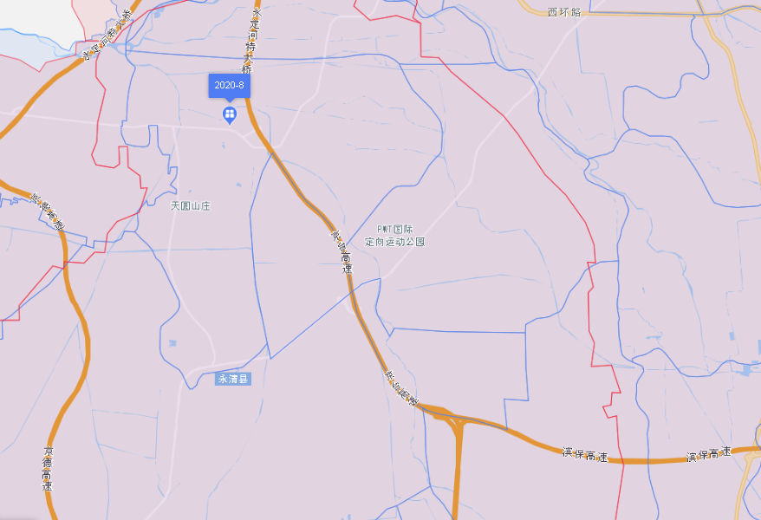
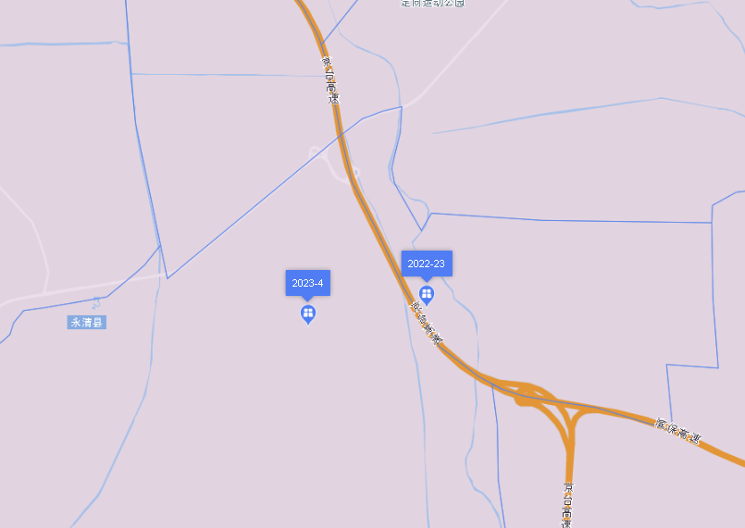

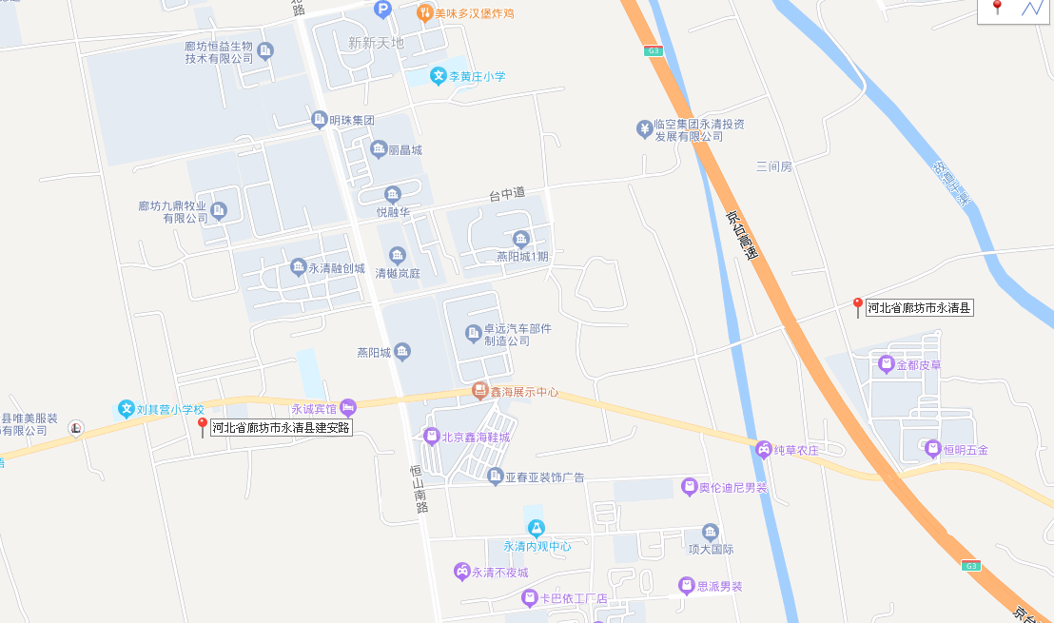

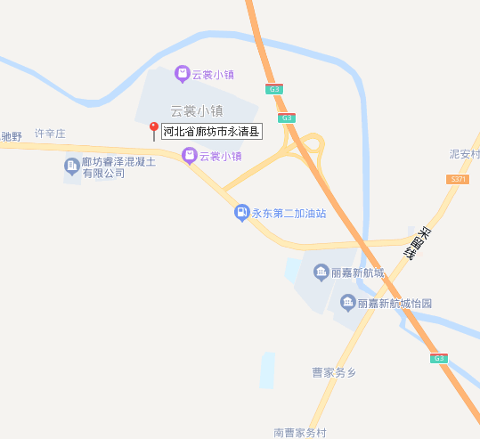

酒店住宿费及过去结果
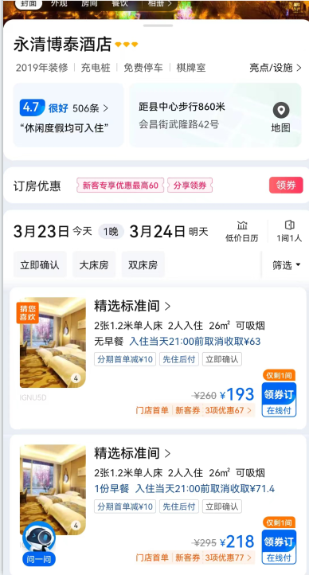
2020年
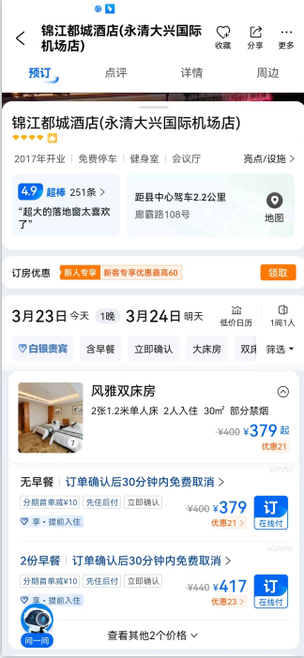
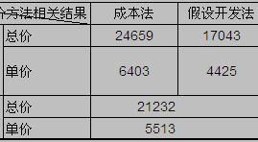

2021年
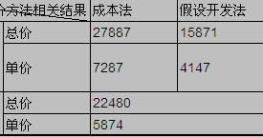

2022年
